상품제안서
[칼라인쇄] 로고 2색 캐릭터볼펜 | 상품코드: S25692

 |  |  |  |  |  |  | 02-713-8555 | www.synergygift.co.kr
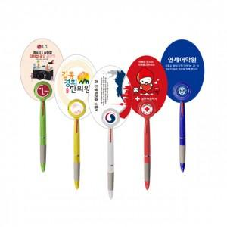 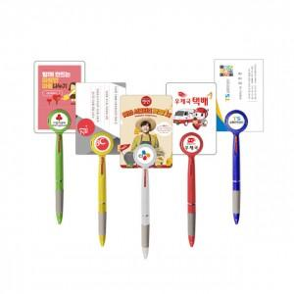 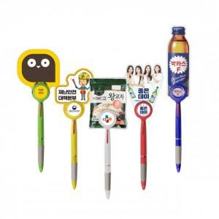

【상세/제작정보】 | <p><span style="font-size: 14pt;">※ 캐릭터 볼펜의 PP인쇄물 크기는 70 X 100mm 이내 기준입니다.</span></p><p><span style="font-size: 14pt;">※ 배송비 별도 발생됩니다.(박스당 4,000원 부가세별도)</span></p>

【인쇄/포장옵션】 | 풀칼라 / 포장불가능

【공급단가】 | 수량 | 500~ | 1,000~ | 3,000~ | 5,000~ | 10,000~
*VAT별도 | 기본형 | 780원 | 560원 | 520원 | 500원 | 480원
 | 자유형 | 800원 | 590원 | 540원 | 520원 | 500원

【상품 URL】 | https://www.synergygift.co.kr:443/src/goods_detail.php?gdno=25692

